界面&功能
通用界面，复合组件 |  |  |  |  |  |  |  | 功能总览

 | 核心界面和玩法规则 |  |  |  |  |  |  | 功能规则

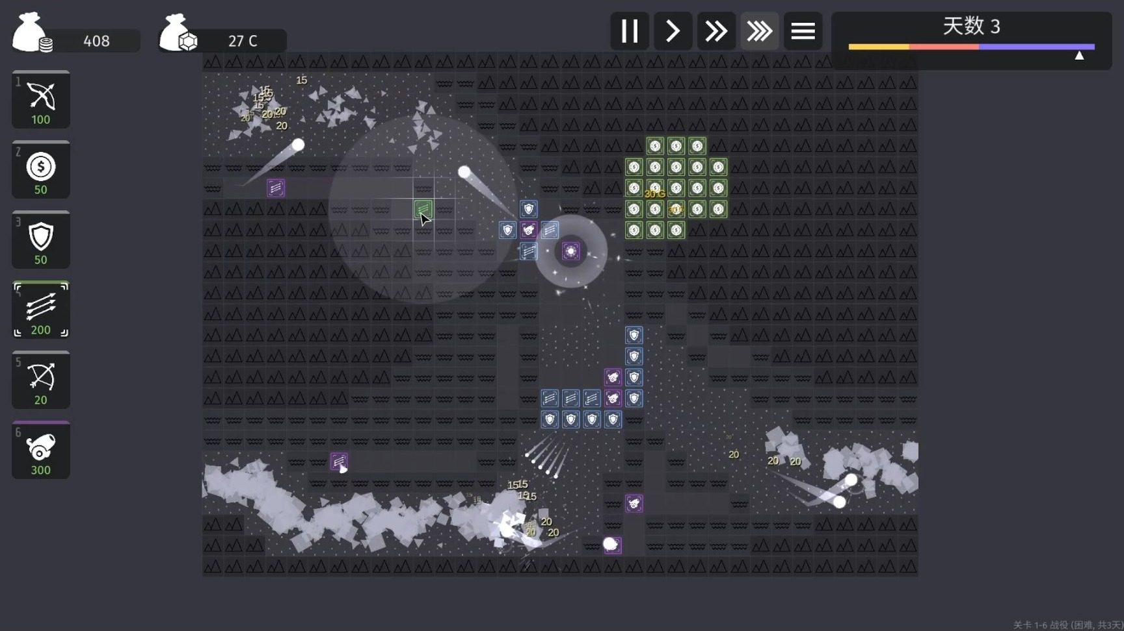
 |  | 棋盘布局
 |  | 尺寸：5行 × 5列 网格（参考极简塔防，方格清晰）。
 |  | ▶ | 格子类型：分为四种：可行走不可放置，不可行走不可放置，不可行走可放置，可行走可放置
 |  |  | ▶ | 可行走不可放置：怪物可通行，但不可放置武魂
 |  |  | ▶ | 不可行走不可放置：纯阻挡，怪物不可通行也不可放置武魂
 |  |  | ▶ | 不可行走可放至：怪物不可通行，但可放至武魂（后续版本可优化为陆地单位不可通行飞行单位可通行
 |  |  | ▶ | 可行走可放置：怪物可通行，武魂可放置
 |  | 入口：根据地图设计入口数量，如图有三个入口，怪物会根据配置随机从入口进入（具体配置看下方怪物内容描述
 |  | 终点：在棋盘中心位置根据地图配置一个地点，怪物最终目标为前往此处。每个地图固定只有一个终点
 |  | 路径：怪物从入口出发，直线选取距离终点最近的路劲移动，曼哈顿距离。

 |  | 玩家生命与失败条件
 |  | 初始耐久（城池生命值）：3点。
 |  | ▶ | 可引入升级或随波次提升城池血量
 |  | 每有一只怪物到达终点，扣除耐久。
 |  | ▶ | 根据怪物类型：小怪-1，首领-2
 |  | 耐久归零时，本次挑战强制结束，结算当日奖励。

 |  | 武魂（防御塔）设计

 |  | 1 武魂种类（第一版）
 |  | 只设计三种基础武魂，对应传奇战法道职业。所有武魂均为方形。

 |  | 武魂 | 攻击范围 | 攻击力（1阶） | 生命值 | 攻击速度 | 特殊效果
 |  | 战士 | 周围1格（十字或九宫格，仅限相邻格子） | 10 | 10 | 1 | 无
 |  | 法师 | 远程2格（曼哈顿距离≤2） | 6 | 5 | 1.2 | 无
 |  | 道士 | 周围1格（与战士相同） | 4 | 3 | 1.8 | 攻击后治疗范围内友方武魂3点生命

 |  | 2 武魂阶位
 |  | 武魂分为1-5阶。（通用道具品质
 |  | ▶ | 阶位提升时：具体属性通过表格控制
 |  | 视觉上：阶位提升后，用底框的颜色区分

 |  | 怪物设计

 |  | 1 怪物种类（第一版）
 |  | 1.小怪
 |  |  | 只有一种怪物：狼卫。
 |  |  | 生命值：每只怪物固定 20点生命。
 |  |  | 攻击力：3点
 |  |  | 攻速：1
 |  |  | 移动速度：每回合移动1格
 |  |  | 击败奖励：10金（局内道具
 |  | 2.首领
 |  |  | 只有一种怪物：狼王。
 |  |  | 生命值：每只怪物固定 50点生命。
 |  |  | 攻击力：10点
 |  |  | 攻速：2
 |  |  | 移动速度：每回合移动0.5格
 |  |  | 击败奖励：50金局内道具

 |  | 2 怪物波次

 |  | 波次上限为无，具体波次规则如下
 |  | ▶ | 第一波的数量为3小怪+1首领的模式，可调整
 |  | ▶ | 每波结束后，进入整备阶段，额外奖励 1次免费抽卡机会（仅限当次挑战），增加基地血量+1，可在整备状态进行合成调整角色站位。
 |  | ▶ | 后续每波比前一波增加小怪1，每10波额外增加首领1
 |  | ▶ | 每通过10、20、30波时，在整备阶段额外给予2次抽卡机会，额外增加基地血量5

 |  | 抽卡系统

 |  | 1 抽卡方式

 |  | 免费抽卡：每次开局赠送 5次 免费抽卡次数（开新局刷新）。
 |  | 抽卡消耗：每次抽卡消耗1次免费次数/50金。
 |  | 抽卡结果：随机获得1个1阶武魂（战士/法师/道士概率各1/3）。

 |  | 2 抽卡动画

 |  | 极简：点击抽卡按钮 → 武魂图标闪烁 → 弹出获得武魂的提示（飘字“获得战士·1阶”）。

 |  | 合成系统

 |  | 1 合成规则

 |  | 棋盘上任意两个相同种类、相同阶位的武魂，可以合成为一个高1阶的同种类武魂。

 |  | 合成时，两个素材武魂从棋盘上消失，新武魂出现在其中一个素材的位置（玩家可指定保留哪个格子）。

 |  | 合成不消耗额外资源。

 |  | 2 合成限制

 |  | 5阶为最高阶，两个5阶武魂无法再合成。

 |  | 合成后新武魂的攻击力/效果立即生效。

 |  | 6.3 合成反馈

 |  | 合成时播放简单闪光特效，飘字“合成成功！2阶战士”。
 |  | 合成后角色底框提升至对应品质
 |  | 合成只可在整备状态

 |  | 战斗与回合流程

 |  | 1 回合制（半实时简化）

 |  | 游戏采用同步回合制：每回合按顺序执行以下步骤：

 |  | 怪物移动阶段：所有存活的怪物向终点移动一格（受减速影响则跳过）。

 |  | 武魂攻击阶段：所有武魂同时攻击其攻击范围内的怪物（每个武魂选择范围内最靠近终点的怪物攻击）。

 |  | 伤害结算：怪物受到伤害，生命值减少；若生命≤0则死亡，立即获得对应金。

 |  | 新怪物出现：在入口处生成一只新的怪物（若入口格子无怪物占据）。

 |  | 耐久判定：若有怪物已到达终点格(3,5)，则移除该怪物，扣除1耐久。

 |  | 回合结束：等待0.5秒（可设置动画），进入整备阶段。

 |  | 2 整备阶段

 |  | 玩家可在整备阶段进行：抽卡、合成、移动武魂位置等操作。

 |  | 操作完成后点击“继续”按钮。

 |  | 7.3 攻击与伤害计算

 |  | 武魂攻击力直接扣减怪物生命值。

 |  | 多个武魂可攻击同一怪物。

 |  | 武魂摆放与调整

 |  | 1 初始摆放

 |  | 开局时棋盘为空。玩家抽卡后获得武魂，可拖动武魂到任意空格（非入口、终点）。

 |  | 每个格子只能放一个武魂。

 |  | 2 移动武魂

 |  | 玩家棋盘上的武魂拖拽到其他空格（不限次数，无消耗）。

 |  | 3 移除武魂

 |  | 玩家拖拽武魂至背包松手即可移除武魂至背包

功能美需
UI需求

 | 序号 | 类型 | 对应界面 | 内容 | 功能需求 | 策划建议 | 参考图
 | 1 | UI
 | 2 | UI
 | 3 | UI
 | 4 | UI
 | 5 | UI
 | 6 | UI
 | 7 | UI
 | 8 | UI
 | 9 | UI
 | 10 | UI
 | 11 | UI
 | 12 | UI
 | 13 | UI
 | 14 | UI
 | 15 | UI
 | 16 | UI
 | 17 | UI
 | 18 | UI
 | 19 | UI

背景图需求

 | 序号 | 类型 | 对应界面 | 内容 | 功能需求 | 策划建议 | 参考图
 | 1 | 2D原画
 | 2 | 2D原画
 | 3 | 2D原画
 | 4 | 2D原画
 | 5 | 2D原画
 | 6 | 2D原画

道具图标需求

动效需求

 | 序号 | 类型 | 内容 | 描述 | 功能需求 | 策划建议 | 参考图

其他 （ICON，模型，表情等）

 | 序号 | 类型 | 对应界面 | 内容 | 功能需求 | 策划建议 | 参考图
 | 1 | ICON | 主界面 | 主界面代表技能功能的入口图标 | 主界面代表技能功能的入口图标 |  | 

参考界面
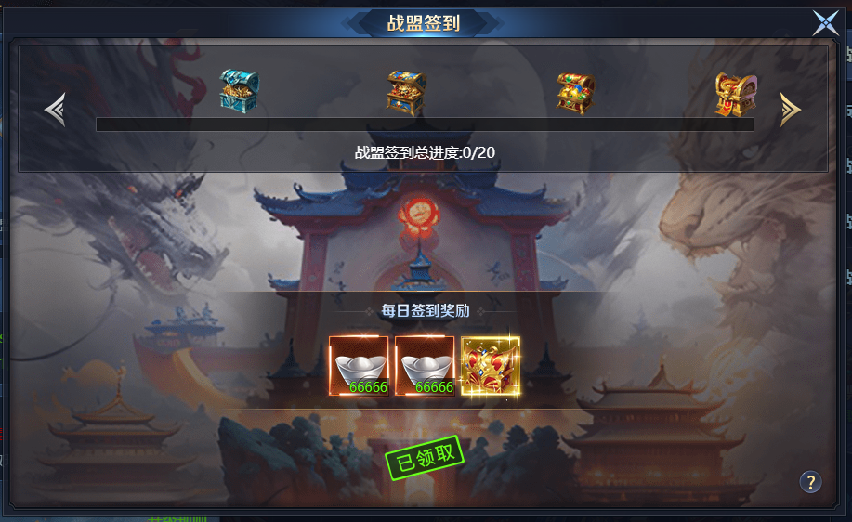
参考图

 | 参考游戏

